الفهرس
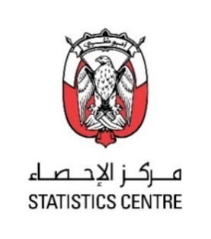

الجدول | موضوع
1 | قيمة الصادرات غير النفطية من السلع حسب النظام المنسـق (الحد الرابع) خلال الأشهر, (يناير-نوفمبر) و نوفمبر, 2020-2021
2 | قيمة المعاد تصديره من السلع حسب النظام المنسـق (الحد الرابع) خلال الأشهر, (يناير-نوفمبر) و نوفمبر, 2020-2021
3 | قيمة الواردات من السلع حسب النظام المنسـق (الحد الرابع) خلال الأشهر, (يناير-نوفمبر) و نوفمبر, 2020-2021
4 | قيمة الصادرات غير النفطية من السلع حسب الدول خلال الأشهر (يناير-نوفمبر) و نوفمبر, 2020-2021
5 | قيمة المعاد تصديره من السلع غير النفطية حسب الدول خلال الأشهر (يناير-نوفمبر) و نوفمبر, 2020-2021
6 | قيمة الواردات غير النفطية من السلع حسب الدول خلال الأشهر (يناير-نوفمبر) و نوفمبر, 2020-2021

